Sheet1
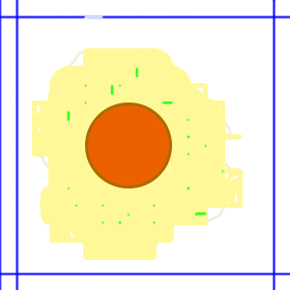

第一关生煎荷包蛋 玩家看到左图会引发一系列的动作： 1、选择 锅-应该是平底锅 选择对加分（不同的锅做效果显示不同的属性配置动画效果不同） 2、放入植物油（选择水什么都会有一定的限制） 3、控制油温度，恰当是后放入鸡蛋 4、恰当时间放入葱花 5、出炉 6、最后做出游戏评分 给完家打分

